Готовы к выдаче
Номер | QR код | Статус | Товар | Артикул | Размер | Цена товара | Дата создания заказа | Время создания заказа | Дата доставки в ПВЗ | Дата окончания срока забора с ПВЗ | Код ПВЗ | ID Выкупа | ПВЗ | Получатель | Телефон | Дата обновления | Тип выкупа
9 | 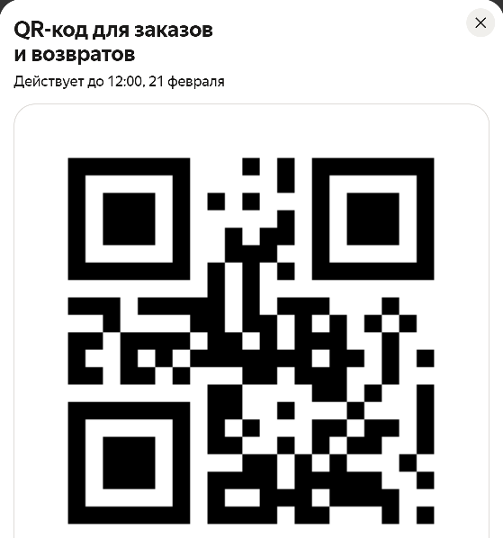 | Ждёт в пункте выдачи до 22:00 среды, 25 февраля | Уплотнительное кольцо | 5125832632 | 0 | 65 | 2026-02-17 14:15:12 | 17:15 | 2026-02-18 12:48:45 | 2026-03-04 12:48:45 | 443020755050 | 09bf3ec3-ea81-497b-9864-fd8de98d68ff | Россия, Москва, Братеевская улица, 16к6 | Москва, Братеевская улица, д. 16, корп. 6 | Ермакова Милана Романовна | +7 (***) *** 0576 | 2026-02-20 12:27:16 | Выкуп
11 | 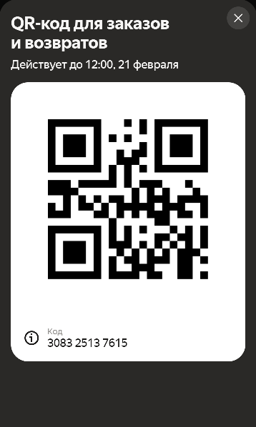 | Ждёт в пункте выдачи до 21:00 четверга, 26 февраля | Уплотнительное кольцо | 5125832632 | 0 | 65 | 2026-02-17 15:37:29 | 18:37 | 2026-02-19 18:13:27 | 2026-03-05 18:13:27 | 014536929733 | fcd1382a-5ac4-467b-8bde-4ad18a8e0304 | Россия, Москва, Братеевская улица, 18к1 | Москва, Братеевская улица, д. 18, корп. 1 | Масленникова Вероника Ивановна | +7 (***) *** 3714 | 2026-02-20 12:05:16 | Выкуп
12 | 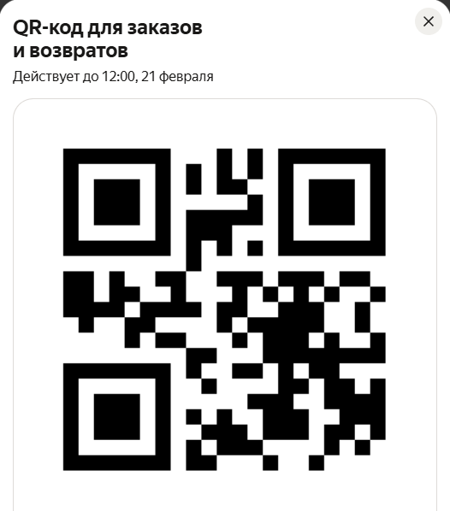 | Ждёт в пункте выдачи до 22:00 четверга, 26 февраля | Уплотнительное кольцо | 5125832632 | 0 | 65 | 2026-02-17 15:35:08 | 18:35 | 2026-02-19 18:10:45 | 2026-03-05 18:10:45 | 612673564597 | e5abe51d-7b97-4f5a-94ee-e25acd51f126 | Россия, Москва, Братеевская улица, 16к6 | Москва, Братеевская улица, д. 16, корп. 6 | Алексеева Таисия Станиславовна | +7 (***) *** 8876 | 2026-02-20 12:16:59 | Выкуп
18 | 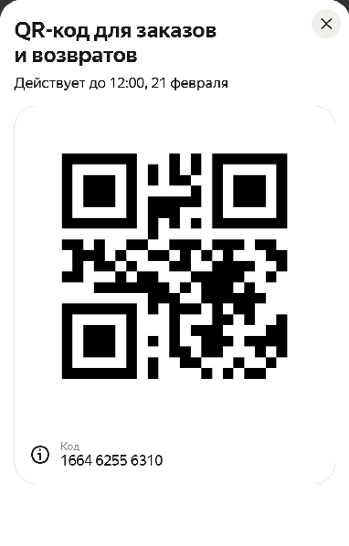 | Ждёт в пункте выдачи до 22:00 четверга, 26 февраля | Уплотнительное кольцо | 5125832632 | 0 | 65 | 2026-02-17 15:35:09 | 18:35 | 2026-02-19 18:32:16 | 2026-03-05 18:32:16 | 641071026386 | b910aad4-4aac-4b29-b8fc-c4c5893cfb20 | Россия, Москва, Братеевская улица, 16к6 | Москва, Братеевская улица, д. 16, корп. 6 | Карпова Мария Данииловна | +7 (***) *** 3941 | 2026-02-20 12:08:45 | Выкуп
20 | 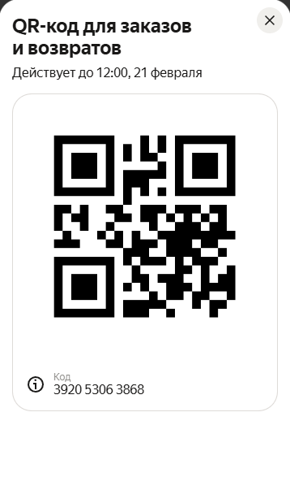 | Ждёт в пункте выдачи до 21:00 четверга, 26 февраля | Уплотнительное кольцо | 5125832632 | 0 | 65 | 2026-02-18 16:13:56 | 19:13 | 2026-02-19 18:12:48 | 2026-03-05 18:12:48 | 667340528630 | 1181d2a4-764d-4b0c-9b76-e2f08a2ce333 | Россия, Москва, Братеевская улица, 18к1 | Москва, Братеевская улица, д. 18, корп. 1 | Осипова Милана Матвеевна | +7 (***) *** 9987 | 2026-02-20 12:18:06 | Выкуп
22 | 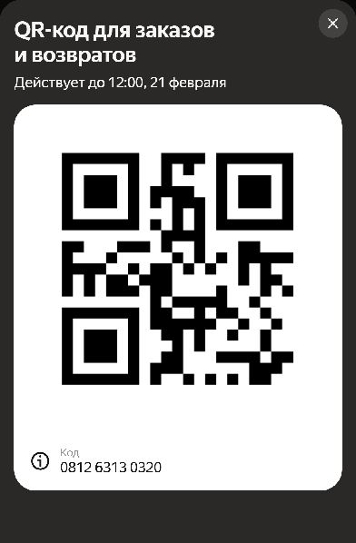 | Ждёт в пункте выдачи до 21:00 пятницы, 27 февраля | Уплотнительное кольцо | 5125832632 | 0 | 65 | 2026-02-19 03:14:37 | 06:14 | 2026-02-20 12:21:43 | 2026-03-06 12:21:43 | 503441221632 | f488f9fd-d935-427a-94ba-85a183ff9b32 | Россия, Москва, Братеевская улица, 21к1 | Москва, Братеевская улица, д. 21, корп. 1 | Лукьянова Варвара Тимуровна | +7 (***) *** 9001 | 2026-02-20 12:21:43 | Выкуп
26 | 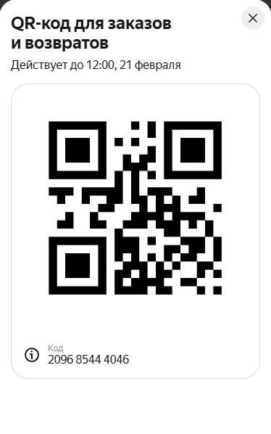 | Ждёт в пункте выдачи до 21:00 пятницы, 27 февраля | Уплотнительное кольцо | 5125832632 | 0 | 65 | 2026-02-19 03:17:23 | 06:17 | 2026-02-20 12:30:30 | 2026-03-06 12:30:30 | 575713649141 | c3778314-acdd-4471-a135-e0114d827585 | Россия, Москва, Братеевская улица, 18к1 | Москва, Братеевская улица, д. 18, корп. 1 | Ларин Константин Ильич | +7 (***) *** 3551 | 2026-02-20 12:30:30 | Выкуп
29 | 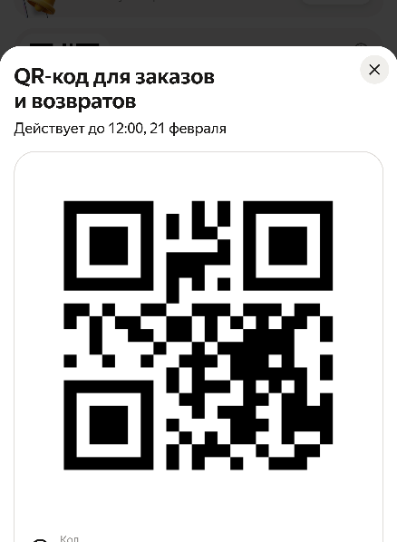 | Ждёт в пункте выдачи до 21:00 пятницы, 27 февраля | Уплотнительное кольцо | 5125832632 | 0 | 65 | 2026-02-19 03:17:23 | 06:17 | 2026-02-20 12:21:29 | 2026-03-06 12:21:29 | 323139404271 | 7fde44aa-a2b8-4e17-b2e1-467f3483c26e | Россия, Москва, Братеевская улица, 21к1 | Москва, Братеевская улица, д. 21, корп. 1 | Карпова Майя Александровна | +7 (***) *** 6218 | 2026-02-20 12:21:29 | Выкуп
30 | 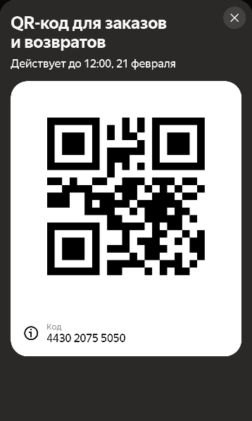 | Ждёт в пункте выдачи до 21:00 пятницы, 27 февраля | Уплотнительное кольцо | 5125832632 | 0 | 65 | 2026-02-19 03:19:38 | 06:19 | 2026-02-20 12:24:37 | 2026-03-06 12:24:37 | 620120470919 | 0076455f-bb48-4d36-a31f-ec402ceb0323 | Россия, Москва, Братеевская улица, 21к1 | Москва, Братеевская улица, д. 21, корп. 1 | Иванова Алёна Данииловна | +7 (***) *** 9253 | 2026-02-20 12:24:37 | Выкуп
4 | 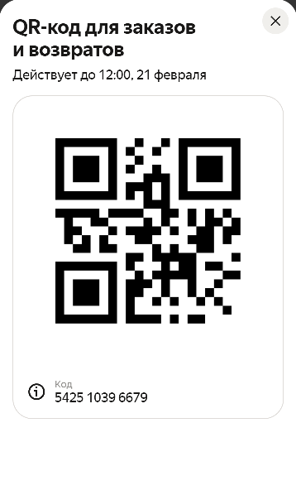 | Ждёт в пункте выдачи до 21:00 среды, 25 февраля | Уплотнительное кольцо | 5125832632 | 0 | 65 | 2026-02-17 09:08:59 | 12:08 | 2026-02-18 18:23:30 | 2026-03-04 18:23:30 | 166462556310 | 14e7a2b3-a41d-469a-9b77-99501fc81ef1 | Россия, Москва, Воронежская улица, 7 | Москва, Воронежская улица, д. 7 | Сергеева Дарья Михайловна | +7 (***) *** 2473 | 2026-02-20 12:26:25 | Выкуп
7 | 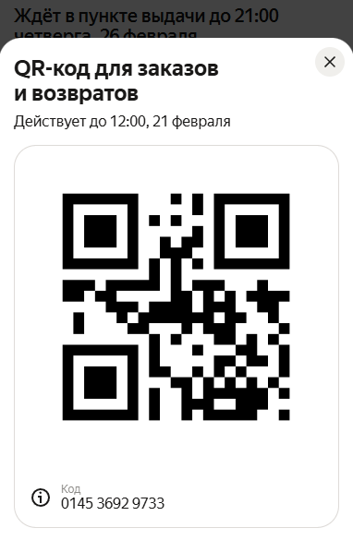 | Ждёт в пункте выдачи до 21:00 среды, 25 февраля | Уплотнительное кольцо | 5125832632 | 0 | 65 | 2026-02-17 10:24:09 | 13:24 | 2026-02-18 18:10:09 | 2026-03-04 18:10:09 | 209685444046 | 86c27360-8352-4fba-aa36-f72212fc5d4e | Россия, Москва, Воронежская улица, 7 | Москва, Воронежская улица, д. 7 | Григорьева Виктория Михайловна | +7 (***) *** 3155 | 2026-02-20 12:24:41 | Выкуп
15 | 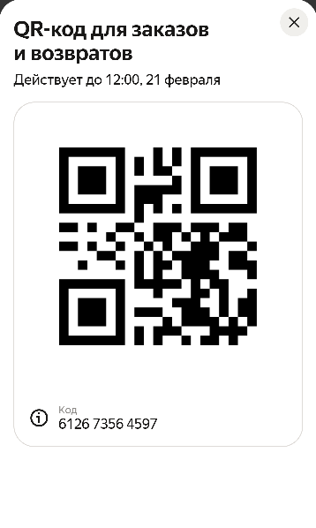 | Ждёт в пункте выдачи до 21:00 четверга, 26 февраля | Уплотнительное кольцо | 5125832632 | 0 | 65 | 2026-02-17 15:35:08 | 18:35 | 2026-02-19 12:18:23 | 2026-03-05 12:18:23 | 380969833094 | 07a2d79e-4bb4-442e-a3d4-fabba59533f5 | Россия, Москва, Воронежская улица, 7 | Москва, Воронежская улица, д. 7 | Агапов Марат Владимирович | +7 (***) *** 2258 | 2026-02-20 12:19:02 | Выкуп
5 | 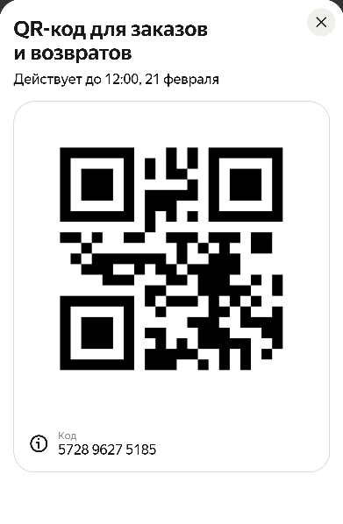 | Ждёт в пункте выдачи до 21:00 среды, 25 февраля | Уплотнительное кольцо | 5125832632 | 0 | 65 | 2026-02-17 09:09:37 | 12:09 | 2026-02-18 12:22:32 | 2026-03-04 12:22:32 | 392053063868 | d9a9111c-6602-4792-a187-7cc10360414e | Россия, Москва, Каширское шоссе, 144к1 | Москва, Каширское шоссе, д. 144, корп. 1 | Соколова Алёна Ильинична | +7 (***) *** 9873 | 2026-02-20 12:03:38 | Выкуп
16 | 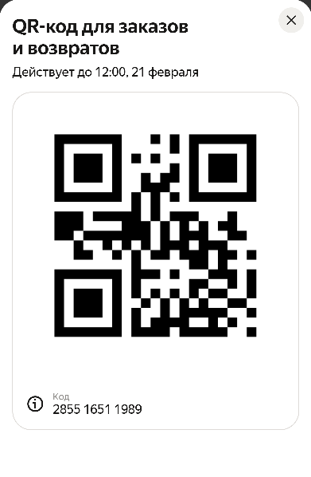 | Ждёт в пункте выдачи до 21:00 четверга, 26 февраля | Уплотнительное кольцо | 5125832632 | 0 | 65 | 2026-02-17 15:35:09 | 18:35 | 2026-02-19 12:23:42 | 2026-03-05 12:23:42 | 678294163368 | 3369e17c-5949-4774-8cef-c2e6dac97aba | Россия, Москва, Каширское шоссе, 144к1 | Москва, Каширское шоссе, д. 144, корп. 1 | Аксенова Вера Максимовна | +7 (***) *** 6033 | 2026-02-20 12:19:58 | Выкуп
23 | 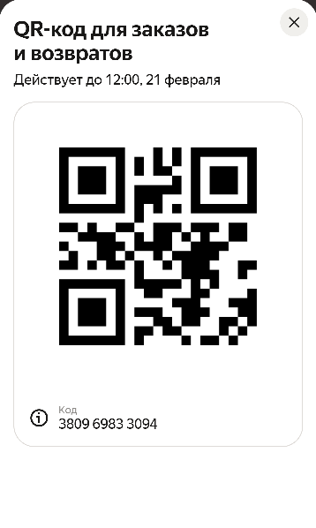 | Ждёт в пункте выдачи до 22:00 пятницы, 27 февраля | Уплотнительное кольцо | 5125832632 | 0 | 65 | 2026-02-19 03:19:38 | 06:19 | 2026-02-20 12:15:06 | 2026-03-06 12:15:06 | 099313973229 | 05a8ce2e-6909-46a3-b545-c01701b73f5a | Россия, Москва, Кустанайская улица, 5к4 | Москва, Кустанайская улица, д. 5, корп. 4 | Лебедев Матвей Маркович | +7 (***) *** 8628 | 2026-02-20 12:15:06 | Выкуп
19 | 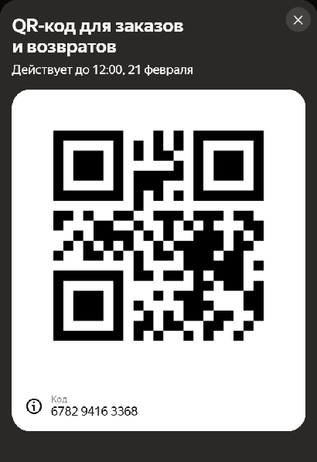 | Ждёт в пункте выдачи до 22:00 четверга, 26 февраля | Уплотнительное кольцо | 5125832632 | 0 | 65 | 2026-02-18 16:13:18 | 19:13 | 2026-02-19 18:14:09 | 2026-03-05 18:14:09 | 526667944923 | a37c9bb3-cf89-499d-94a5-3900dfe00910 | Россия, Москва, Домодедовская улица, 28 | Москва, Домодедовская улица, д. 28 | Ершова Виктория Егоровна | +7 (***) *** 4257 | 2026-02-20 12:23:16 | Выкуп
21 | 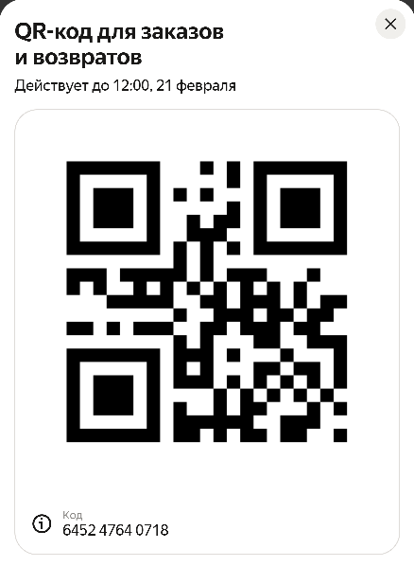 | Ждёт в пункте выдачи до 21:00 четверга, 26 февраля | Уплотнительное кольцо | 5125832632 | 0 | 65 | 2026-02-18 16:11:34 | 19:11 | 2026-02-19 12:54:01 | 2026-03-05 12:54:01 | 068105537718 | d7f2e2dc-28bc-4e55-9c4b-9f84c24df73c | Россия, Москва, Домодедовская улица, 44 | Москва, Домодедовская улица, д. 44 | Галкина Майя Константиновна | +7 (***) *** 5931 | 2026-02-20 12:07:39 | Выкуп
24 | 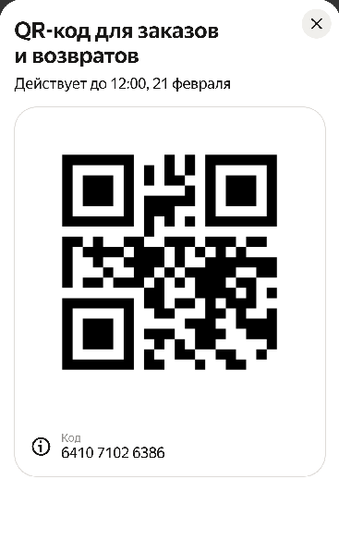 | Ждёт в пункте выдачи до 22:00 пятницы, 27 февраля | Уплотнительное кольцо | 5125832632 | 0 | 65 | 2026-02-19 03:17:23 | 06:17 | 2026-02-20 12:24:30 | 2026-03-06 12:24:30 | 581519390539 | 94f65a86-1d01-4629-ada0-e9cdcd6ad8c2 | Россия, Москва, Домодедовская улица, 28 | Москва, Домодедовская улица, д. 28 | Антипова Екатерина Робертовна | +7 (***) *** 7833 | 2026-02-20 12:24:30 | Выкуп
31 | 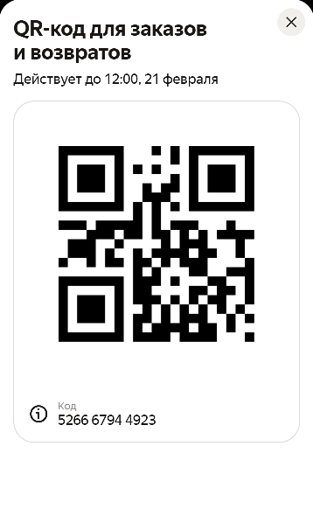 | Ждёт в пункте выдачи до 22:00 пятницы, 27 февраля | Уплотнительное кольцо | 5125832632 | 0 | 65 | 2026-02-19 03:19:38 | 06:19 | 2026-02-20 12:22:10 | 2026-03-06 12:22:10 | 669466091646 | bbf57e69-bd85-492f-89c2-7f28cdb56909 | Россия, Москва, Домодедовская улица, 28 | Москва, Домодедовская улица, д. 28 | Соколова Екатерина Александровна | +7 (***) *** 0366 | 2026-02-20 12:22:10 | Выкуп
33 | 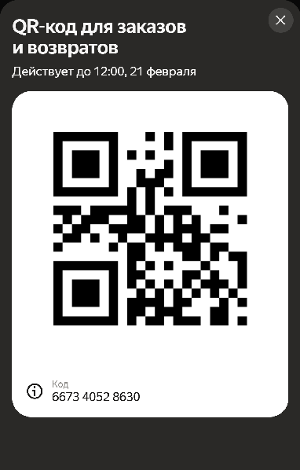 | Ждёт в пункте выдачи до 21:00 пятницы, 27 февраля | Уплотнительное кольцо | 5125832632 | 0 | 100 | 2026-02-19 03:19:38 | 06:19 | 2026-02-20 12:18:45 | 2026-03-06 12:18:45 | 029260396684 | 78b61949-80b7-415d-9f12-6f493da32680 | Россия, Москва, Домодедовская улица, 44 | Москва, Домодедовская улица, д. 44 | Королев Тимофей Ярославович | +7 (***) *** 2481 | 2026-02-20 12:18:45 | Выкуп
34 | 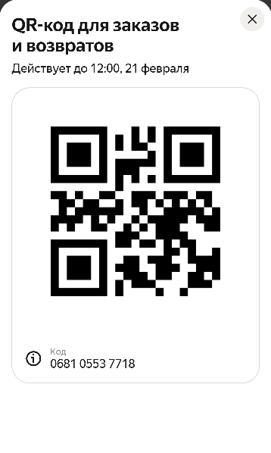 | Ждёт в пункте выдачи до 21:00 пятницы, 27 февраля | Уплотнительное кольцо | 5125832632 | 0 | 100 | 2026-02-19 03:17:23 | 06:17 | 2026-02-20 12:19:44 | 2026-03-06 12:19:44 | 548519942754 | 50ec5a26-631e-4482-b47e-c93cb9a2e4d2 | Россия, Москва, Домодедовская улица, 44 | Москва, Домодедовская улица, д. 44 | Тимофеева Анастасия Михайловна | +7 (***) *** 4403 | 2026-02-20 12:19:44 | Выкуп
14 | 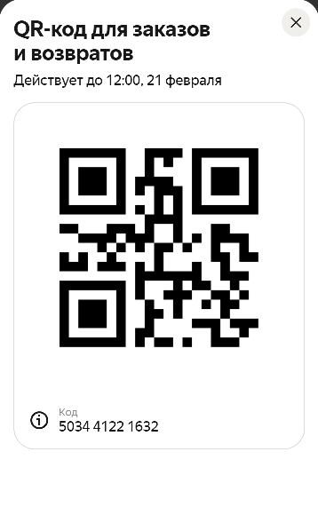 | Ждёт в пункте выдачи до 22:00 четверга, 26 февраля | Уплотнительное кольцо | 5125832632 | 0 | 65 | 2026-02-17 15:37:29 | 18:37 | 2026-02-19 18:10:25 | 2026-03-05 18:10:25 | 285516511989 | b01b2f09-7c7e-443c-922f-6b83b638b001 | Россия, Москва, улица Борисовские Пруды, 48к2 | Кочетов Владимир Львович | +7 (***) *** 7850 | 2026-02-20 12:18:58 | Выкуп
1 | 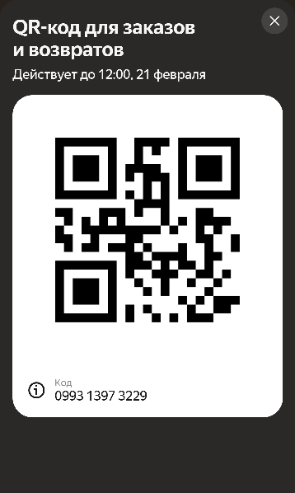 | Ждёт в пункте выдачи до 22:00 вторника, 24 февраля | Уплотнительное кольцо | 5125832632 | 0 | 65 | 2026-02-16 12:23:06 | 15:23 | 2026-02-17 12:10:28 | 2026-03-03 12:10:28 | 952048695553 | 4e9178b2-a222-4b97-911e-fb422f393dd1 | Россия, Москва, улица Борисовские Пруды, 16к2 | Москва, улица Борисовские Пруды, д. 16, корп. 2 | Самойлова Мария Алексеевна | +7 (***) *** 8895 | 2026-02-20 12:26:59 | Выкуп
2 | 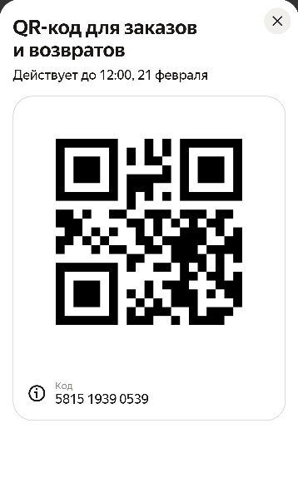 | Ждёт в пункте выдачи до 22:00 вторника, 24 февраля | Уплотнительное кольцо | 5125832632 | 0 | 65 | 2026-02-16 14:21:17 | 17:21 | 2026-02-17 12:12:17 | 2026-03-03 12:12:17 | 308325137615 | 7007b76c-fc3a-4151-abf3-d5e4428fd08a | Россия, Москва, улица Борисовские Пруды, 16к2 | Москва, улица Борисовские Пруды, д. 16, корп. 2 | Кузнецова Алиса Романовна | +7 (***) *** 1267 | 2026-02-20 12:04:51 | Выкуп
10 | 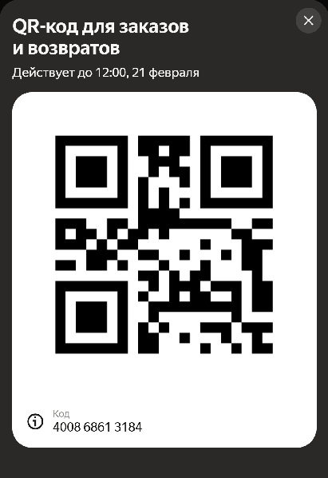 | Ждёт в пункте выдачи до 22:00 среды, 25 февраля | Уплотнительное кольцо | 5125832632 | 0 | 65 | 2026-02-17 14:16:00 | 17:16 | 2026-02-18 12:07:14 | 2026-03-04 12:07:14 | 542510396679 | 9342a353-dd0c-4ee1-bcff-f2c1ecfff19f | Россия, Москва, улица Борисовские Пруды, 16к2 | Москва, улица Борисовские Пруды, д. 16, корп. 2 | Дмитриева Милана Николаевна | +7 (***) *** 5905 | 2026-02-20 12:07:55 | Выкуп
27 | 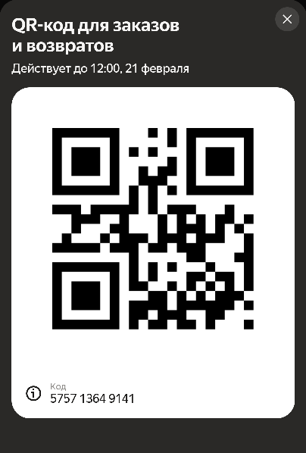 | Ждёт в пункте выдачи до 21:00 пятницы, 27 февраля | Уплотнительное кольцо | 5125832632 | 0 | 65 | 2026-02-19 03:17:23 | 06:17 | 2026-02-20 12:23:06 | 2026-03-06 12:23:06 | 800152213863 | 11acec39-89d3-47e7-8372-e3a416eb6d56 | Россия, Москва, улица Борисовские Пруды, 14к3 | Москва, улица Борисовские Пруды, д. 14, корп. 3 | Иванов Матвей Артемьевич | +7 (***) *** 0812 | 2026-02-20 12:23:06 | Выкуп
28 | 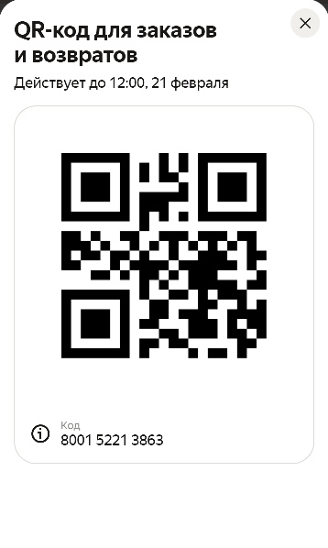 | Ждёт в пункте выдачи до 21:00 пятницы, 27 февраля | Уплотнительное кольцо | 5125832632 | 0 | 65 | 2026-02-19 03:19:38 | 06:19 | 2026-02-20 12:09:27 | 2026-03-06 12:09:27 | 154657158862 | daaf1072-25f9-4403-b289-2e406e380017 | Россия, Москва, улица Борисовские Пруды, 14к3 | Москва, улица Борисовские Пруды, д. 14, корп. 3 | Озеров Артём Иванович | +7 (***) *** 1378 | 2026-02-20 12:09:27 | Выкуп
3 | 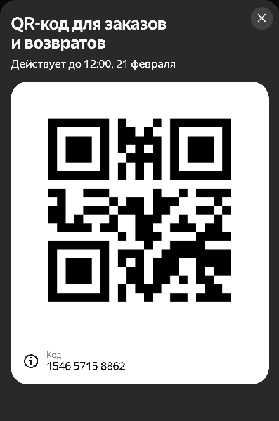 | Ждёт в пункте выдачи до 21:00 среды, 25 февраля | Уплотнительное кольцо | 5125832632 | 0 | 65 | 2026-02-17 09:08:59 | 12:08 | 2026-02-18 18:15:57 | 2026-03-04 18:15:57 | 811142665207 | 2d1abd33-ff56-405d-b6d9-39d87ce84de4 | Россия, Москва, улица Генерала Белова, 1/8 | Москва, улица Генерала Белова, д. 1/8 | Захарова Кристина Максимовна | +7 (***) *** 6674 | 2026-02-20 12:04:31 | Выкуп
17 | 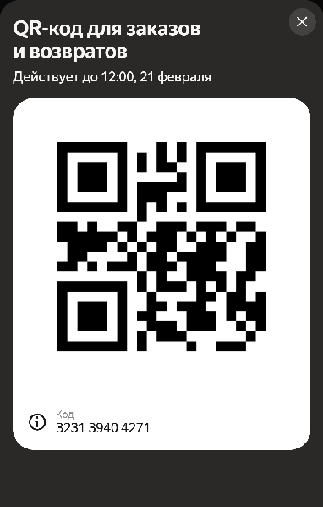 | Ждёт в пункте выдачи до 21:00 пятницы, 27 февраля | Уплотнительное кольцо | 5125832632 | 0 | 65 | 2026-02-17 15:35:09 | 18:35 | 2026-02-20 12:15:00 | 2026-03-06 12:15:00 | 645247640718 | b06728e2-987a-4637-9ae7-47f3c8bc265f | Россия, Москва, улица Генерала Белова, 1/8 | Москва, улица Генерала Белова, д. 1/8 | Жуков Матвей Арсеньевич | +7 (***) *** 4254 | 2026-02-20 12:15:00 | Выкуп
6 | 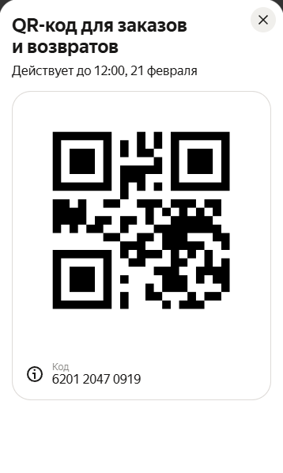 | Ждёт в пункте выдачи до 21:00 среды, 25 февраля | Уплотнительное кольцо | 5125832632 | 0 | 65 | 2026-02-17 09:11:01 | 12:11 | 2026-02-18 12:04:22 | 2026-03-04 12:04:22 | 081263130320 | 3352226d-6525-4603-8781-dbfe827f3f1b | Россия, Москва, Гурьевский проезд, 25к1 | Москва, Гурьевский проезд, д. 25, корп. 1 | Агеева Екатерина Степановна | +7 (***) *** 8753 | 2026-02-20 12:11:09 | Выкуп
8 | 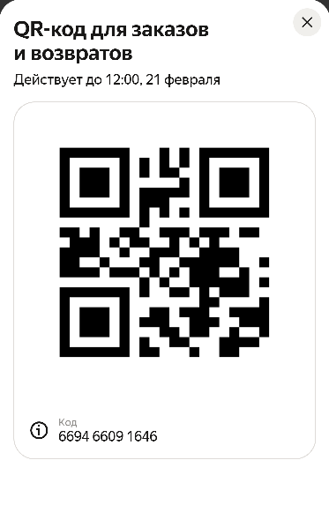 | Ждёт в пункте выдачи до 21:00 среды, 25 февраля | Уплотнительное кольцо | 5125832632 | 0 | 65 | 2026-02-17 10:29:26 | 13:29 | 2026-02-18 12:08:23 | 2026-03-04 12:08:23 | 567734415778 | bd6cf81f-0a7a-4ff0-a42d-041014fdf3f3 | Россия, Москва, Гурьевский проезд, 25к1 | Москва, Гурьевский проезд, д. 25, корп. 1 | Никитина Виктория Дмитриевна | +7 (***) *** 2194 | 2026-02-20 12:30:02 | Выкуп
13 | 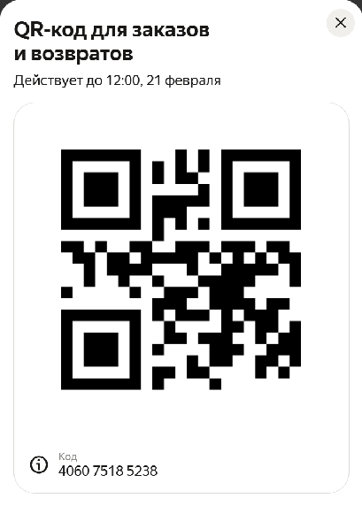 | Ждёт в пункте выдачи до 21:00 четверга, 26 февраля | Уплотнительное кольцо | 5125832632 | 0 | 65 | 2026-02-17 15:35:08 | 18:35 | 2026-02-19 12:03:35 | 2026-03-05 12:03:35 | 572896275185 | 9ba83075-e9f4-45a4-b1e8-abdc05d7f7bc | Россия, Москва, Гурьевский проезд, 25к1 | Москва, Гурьевский проезд, д. 25, корп. 1 | Селезнева Ксения Артёмовна | +7 (***) *** 3185 | 2026-02-20 12:09:01 | Выкуп
25 | 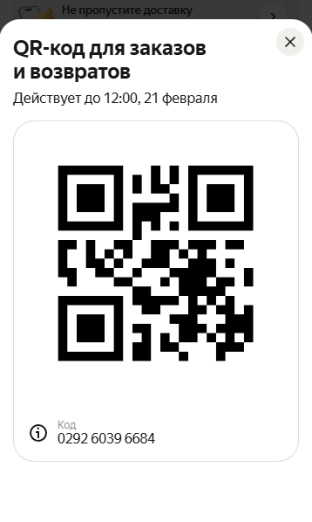 | Ждёт в пункте выдачи до 21:00 пятницы, 27 февраля | Уплотнительное кольцо | 5125832632 | 0 | 65 | 2026-02-19 03:19:38 | 06:19 | 2026-02-20 12:34:13 | 2026-03-06 12:34:13 | 400868613184 | f39c1611-ea70-4294-90b2-03b4488d986d | Россия, Москва, Ясеневая улица, 36 | Москва, Ясеневая улица, д. 36 | Богомолова Евгения Мироновна | +7 (***) *** 2135 | 2026-02-20 12:34:13 | Выкуп
32 | 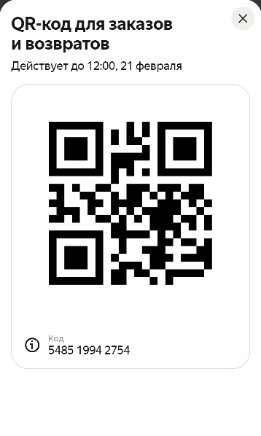 | Ждёт в пункте выдачи до 21:00 пятницы, 27 февраля | Уплотнительное кольцо | 5125832632 | 0 | 65 | 2026-02-19 03:17:23 | 06:17 | 2026-02-20 12:53:47 | 2026-03-06 12:53:47 | 406075185238 | 48c36c3f-938f-4e6b-ac77-8439ba905fe2 | Россия, Москва, Ясеневая улица, 36 | Москва, Ясеневая улица, д. 36 | Завьялов Иван Владимирович | +7 (***) *** 1534 | 2026-02-20 12:53:47 | Выкуп

